新多聞杯表紙
新多聞サマーカップ サッカー大会

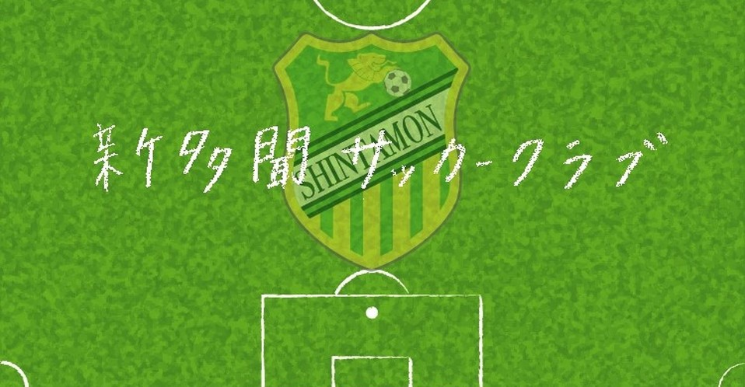

主 催 新多聞サッカークラブ

後 援 新多聞サッカークラブ 保護者会

協 賛 有限会社 タツミスポーツ

開催日 2020年 7月 23日（木・祝）

会 場 赤穂海浜スポーツセンター
人工芝多目的グラウンド

